Result
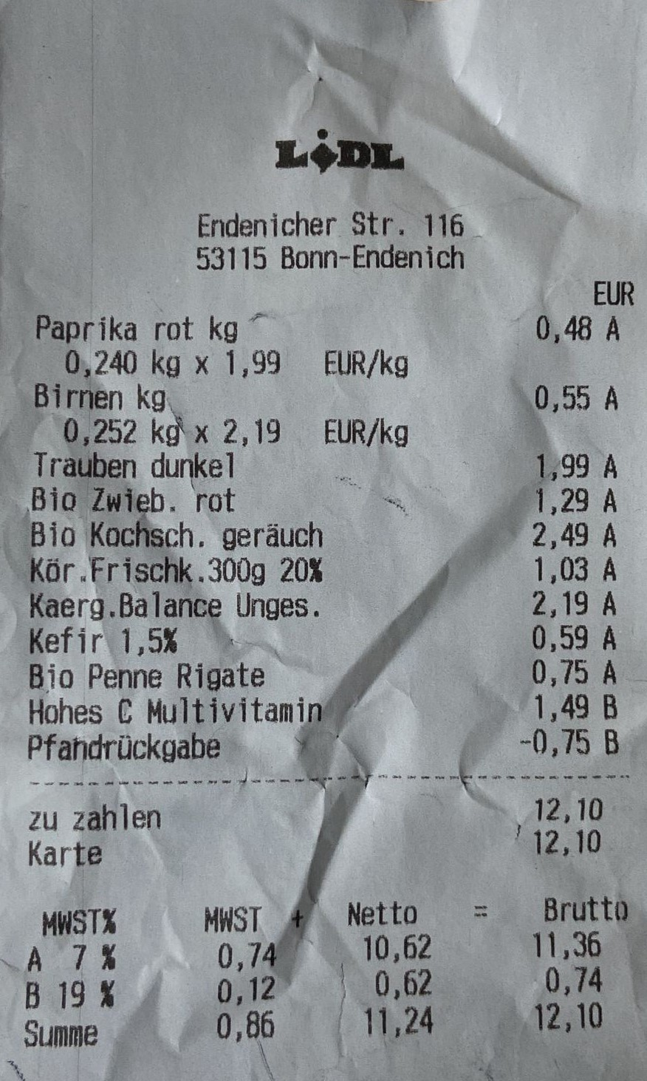
description | total | quantity | product | footprint_per_100g | typical_weight | typical_footprint | value_from | category | Similarity Ratio | footprint
Kaerg.Balance Unges. | 2,19€ | 1 | Kaerg. Balance | 280 | 250 | 700 |  | Milchprodukte / Eier | 0.95 | 700
EUR Paprika rot kg ” | 0,48€ | 1 | Paprika | 40 | 300 | 120 |  | Obst / Gemüse | 0.9 | 120
Bio Kochsch. geräuch 87 | 2,49€ | 1 | Kochsch. | 287 | 200 | 574 |  | Fleisch / Fisch | 0.9 | 574
Bio Penne Rigate ‚ | 0,75€ | 1 | Penne | 32 | 500 | 160 | Nudeln | Sonstiges | 0.9 | 160
Kör.Frischk.300g 20% | 1,03€ | 1 | Frischk. | 83 | 300 | 249 |  | Milchprodukte / Eier | 0.9 | 249
Kefir 1,5% | 0,59€ | 1 | Kefir | 49 | 200 | 98 | Milch | Milchprodukte / Eier | 0.9 | 98
‚Bio Zwieb. rot S | 1,29€ | 1 | Zwieb. Rot | 9.3 | 500 | 46.5 |  | Obst / Gemüse | 0.9 | 46.5
Trauben dunkel , | 1,99€ | 1 | Trauben | 11 | 750 | 82.5 |  | Obst / Gemüse | 0.9 | 82.5
Birnen kgı ‚ | 0,55€ | 1 | Birnen | 9.1 | 300 | 27.3 |  | Obst / Gemüse | 0.9 | 27.3
H E zahlen $ 12,10 |  | 1 | H-Brustfilet | 178 | 600 | 1068 | Hähnchenbrust | Fleisch / Fisch | 0.86 | 1068
0,252 ka tx 2,19 EUR/kg |  | 1 |  |  |  |  |  |  | 0
Hohes © Multivitamind” | 1,49€ | 1 |  |  |  |  |  |  | 0
Pfahdrückgabe . %, ( - | 0,75€ | 1 |  |  |  |  |  |  | 0
.än2“‘ '12,10 |  | 1 |  |  |  |  |  |  | 0
STX MWST Netto = Brutto AHW7 % 0,748 4 10,62 11,36. \ |  | 1 |  |  |  |  |  |  | 0
B 19 % 0129 . 3062 0,74 |  | 1 |  |  |  |  |  |  | 0
0,240 kg x 1,99 EUR/kg |  | 1 |  |  |  |  |  |  | 0

